Sheet1
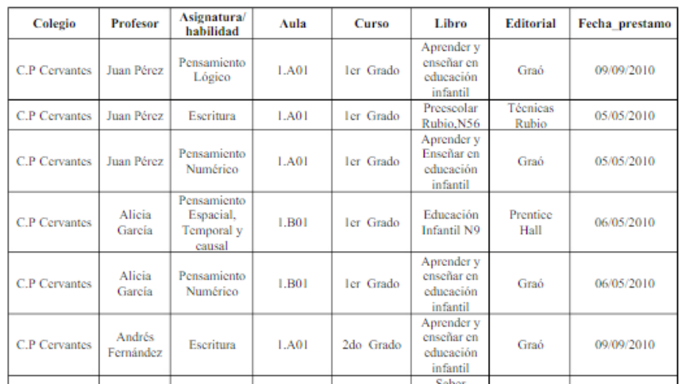
1ª Forma Normal
Profesor | Colegio | Aula | Curos | Libro | Profesor | FechaP | Editorial
Juan Perez | C.P Cervantes | 1.A01 | 1er Grado | Aprender a enseñar | Juan Perez | 2010-09-09 | Graó
Alicia Garcia | C.P Cervantes | 1.B01 | 1er Grado | Preescolar | Juan Perez | 2010-05-05 | Tecnicas Rubio
Andrés Fernandez | C.P Cervantes | 1.A01 | 2do Grado | Aprender a enseñar | Juan Perez | 2010-05-05 | Graó
 |  |  |  | Educacion | Alicia Garcia | 2010-05-06 | Prentice Hall
Asignatura/Habilidad | Profesor |  |  | Aprender a enseñar | Alicia Garcia | 2010-05-06 | Graó
Pen. Logico | Juan Perez |  |  | Aprender a enseñar | Andrés Fernandez | 2010-09-09 | Graó
Escritura | Juan Perez
Pen.Numerico | Juan Perez
Pen.Espacial,Temporal y causal | Alicia Garcia
Pen.Numerico | Alicia Garcia
Escritura | Andrés Fernandez

2ª Forma Normal
Profesor | Colegio | Aula | Curos | Libro | Profesor | FechaP
Juan Perez | C.P Cervantes | 1.A01 | 1er Grado | Aprender a enseñar | Juan Perez | 2010-09-09
Alicia Garcia | C.P Cervantes | 1.B01 | 1er Grado | Preescolar | Juan Perez | 2010-05-05
Andrés Fernandez | C.P Cervantes | 1.A01 | 2do Grado | Aprender a enseñar | Juan Perez | 2010-05-05
 |  |  |  | Educacion | Alicia Garcia | 2010-05-06
Asignatura/Habilidad | Profesor |  |  | Aprender a enseñar | Alicia Garcia | 2010-05-06
Pen. Logico | Juan Perez |  |  | Aprender a enseñar | Andrés Fernandez | 2010-09-09
Escritura | Juan Perez
Pen.Numerico | Juan Perez |  |  | Libro | Editorial
Pen.Espacial,Temporal y causal | Alicia Garcia |  |  | Aprender a enseñar | Graó
Pen.Numerico | Alicia Garcia |  |  | Preescolar | Tecnicas Rubio
Escritura | Andrés Fernandez |  |  | Educacion | Prentice Hall

3ª Forma Normal
Profesor | Colegio | Aula | Curos | Libro | Profesor | FechaP
Juan Perez | C.P Cervantes | 1.A01 | 1er Grado | Aprender a enseñar | Juan Perez | 2010-09-09
Alicia Garcia | C.P Cervantes | 1.B01 | 1er Grado | Preescolar | Juan Perez | 2010-05-05
Andrés Fernandez | C.P Cervantes | 1.A01 | 2do Grado | Aprender a enseñar | Juan Perez | 2010-05-05
 |  |  |  | Educacion | Alicia Garcia | 2010-05-06
Asignatura/Habilidad | Profesor |  |  | Aprender a enseñar | Alicia Garcia | 2010-05-06
Pen. Logico | Juan Perez |  |  | Aprender a enseñar | Andrés Fernandez | 2010-09-09
Escritura | Juan Perez
Pen.Numerico | Juan Perez |  |  | Libro | Editorial
Pen.Espacial,Temporal y causal | Alicia Garcia |  |  | Aprender a enseñar | Graó
Pen.Numerico | Alicia Garcia |  |  | Preescolar | Tecnicas Rubio
Escritura | Andrés Fernandez |  |  | Educacion | Prentice Hall

